상품제안서
테팔_익스프레스 무선주전자 KI230D | 상품코드: F29561

 |  |  |  |  |  |  | 02-412-0044 | www.easy1.co.kr
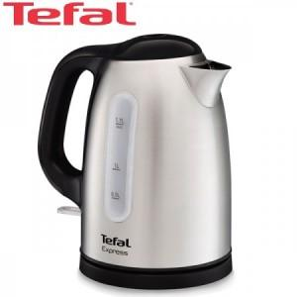

【상세/제작정보】

【인쇄/포장옵션】 | / 포장불가능

【공급단가】 | 수량 | 6~ | 50~ | 100~ | 300~ | 500~
*VAT별도 | 단가 | 74,100원 | 72,960원 | 71,250원 | 68,400원 | 65,550원

【상품 URL】 | https://easy1.co.kr:443/src/goods_detail.php?gdno=29561

